Formulari
FORMULARI D’AUTOAVALUACIÓ PER A TREBALLS EN ORDINADORS

ENTORN DE TREBALL

 | 1. Disposeu d'una zona habilitada i fixa, destinada específicament per desenvolupar les tasques amb l'ordinador?

 | 2. Podeu accedir fàcilment a l'espai de treball i moure-us amb llibertat?

 | 3. En el vostre espai de treball es combina llum natural amb il·luminació artificial?

 | 4. Hi ha una il·luminació adequada quan llegiu documents o dades de la pantalla?

 | 5. En cas de tenir finestres, el vostre lloc de treball està orientat perpendicularment (ni de cara ni d'esquenes) a les finestres?
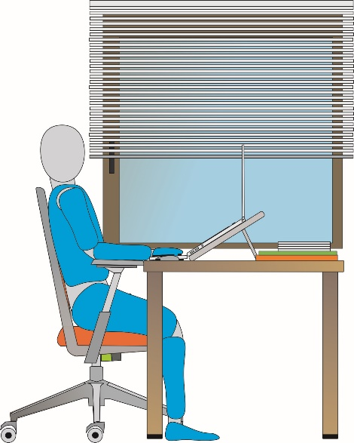

 | 6. En cas de tenir finestres, disposeu persianes, cortines o altres elements per atenuar la llum del dia?

 | 7. El nivell de soroll ambiental us dificulta la concentració o l'atenció en el treball?

 | 8. L'ambient tèrmic del lloc de treball és confortable?

MOBILIARI

 | 9. Núm. de potes de la cadira de treball

 | 10. Disposeu d'una cadira regulable (seient i respatller regulable)?

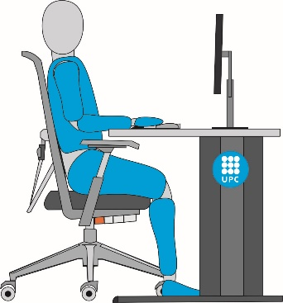
 | 11. Quan seieu, recolzeu els braços a la taula en un angle d'uns 90º? (Veure imatge)

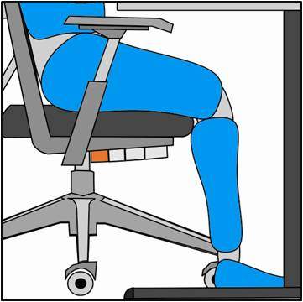
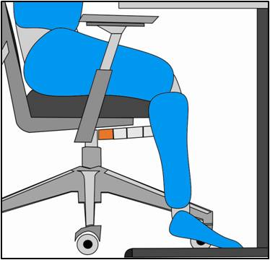
 | 12. Quan seieu, recolzeu els peus fermament al terra?

 | 13. Disposeu d'una taula o superfície de dimensions suficients que permeti col·locar els elements de treball?

 | 14. Disposeu d'una taula o superfície de treball mat (no reflectora)?

 | 15. Hi ha espai suficient per sota de la taula per adoptar una postura còmoda?

EQUIP DE TREBALL FIX O PORTÀTIL

 | 16. QUIN TIPUS D'EQUIP INFORMÀTIC TÉ?

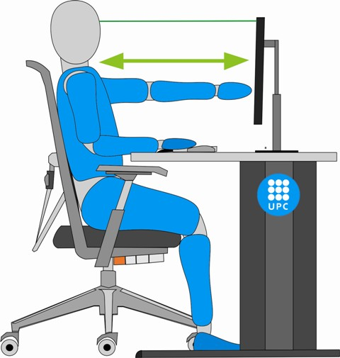
 | 17. La distància entre els ulls i la pantalla està compresa entre els 40 i 60 cm?

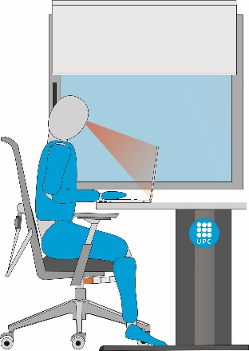
 | 18. L'alçada dels ulls coincideix amb la línia superior de la pantalla?
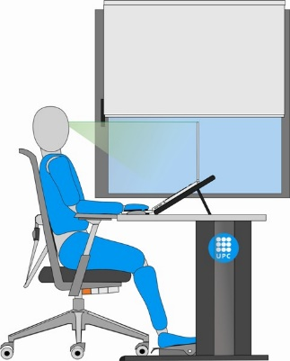

 | 19. La pantalla de l'ordinador està situada frontalment, just darrere del teclat? | FALSE

 | 20. La pantalla de l'ordinador és inclinable i orientable? | FALSE

 | 21. Hi ha espai suficient davant del teclat per recolzar els canells i els avantbraços? | FALSE

ALTRES

 | 22. A l'espai de treball, hi ha cables pel terra, objectes a les zones de pas, etc.?

 | 23. Utilitzeu endolls intermedis (lladres) per fer connexions elèctriques dels equips?

